MUSE
Projekt: Muse
Teilprojekt: Aufmass der Targetkammer nach Neujustierung
Ansicht der durchgeführten
Messungen
Messgerät: Leicatracker AT960LT
Koordinatensystem: MUSE
Datum der Messungen: 13.06.2023
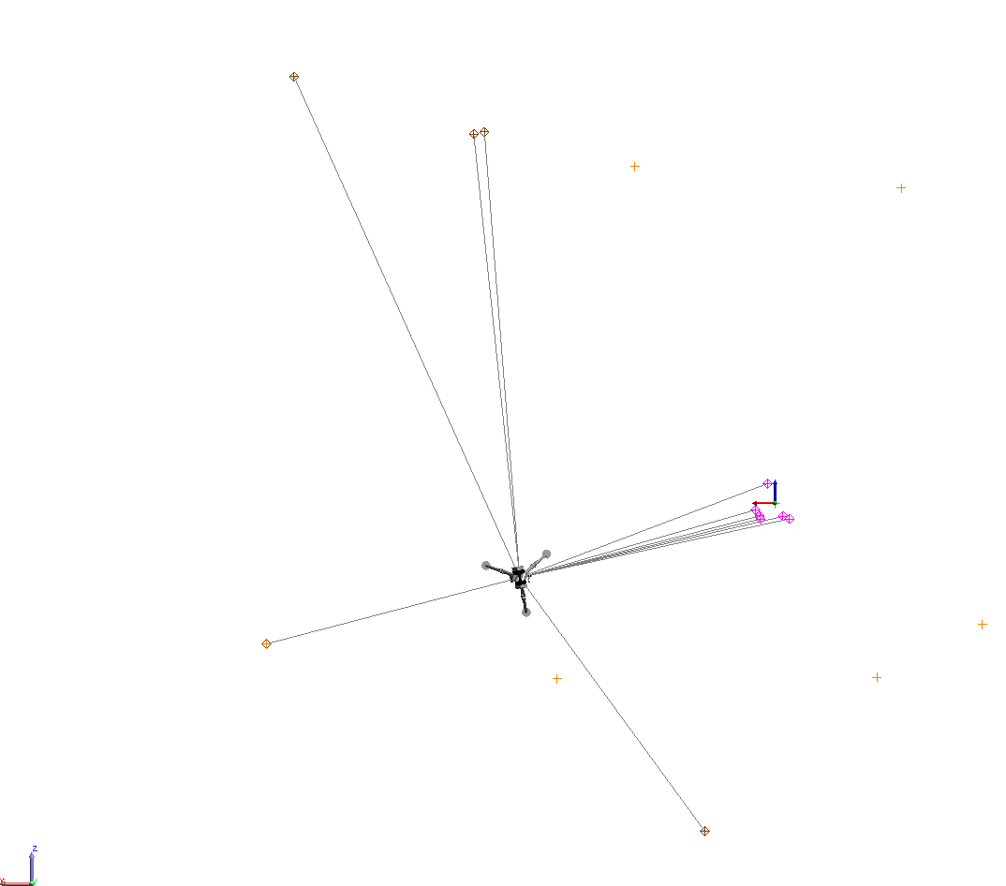

Arealmesspunkte
Punktname | X | Y | Z | Ux | Uy | Uz | Mag
 | (mm) | (mm) | (mm) | (mm) | (mm) | (mm) | (mm)
36-20 | 763.348 | -1,453.105 | -3,572.315 | 0.018 | 0.018 | 0.017 | 0.031
38-15 | 5,535.305 | -1,456.148 | -1,533.731 | 0.016 | 0.016 | 0.016 | 0.027
PIM1_3 | 5,231.886 | -107.197 | 4,639.039 | 0.028 | 0.029 | 0.024 | 0.047
PIM1_4 | 3,276.790 | 519.463 | 4,013.279 | 0.024 | 0.024 | 0.020 | 0.039
PIM1_5 | 3,161.088 | -1,415.660 | 4,037.443 | 0.025 | 0.024 | 0.021 | 0.040

Messpunkte der Kammer
Punktname | X | Y | Z | Ux | Uy | Uz | Mag
 | (mm) | (mm) | (mm) | (mm) | (mm) | (mm) | (mm)
H11 | 83.806 | -367.899 | 209.897 | 0.015 | 0.014 | 0.014 | 0.025
H12 | 215.392 | -368.847 | -75.731 | 0.014 | 0.013 | 0.013 | 0.023
H13 | 166.494 | -369.996 | -140.624 | 0.014 | 0.013 | 0.013 | 0.024
H14 | -86.002 | -369.809 | -145.599 | 0.015 | 0.014 | 0.014 | 0.025
TC1 | 158.736 | 229.839 | -174.425 | 0.014 | 0.013 | 0.013 | 0.023
TC2 | -154.362 | 229.256 | -172.759 | 0.015 | 0.015 | 0.015 | 0.026

